Diagrama Gantt
PLANTILLA DIAGRAMA GANTT CON % COMPLETADO
IMPORTANTE: Ver hoja "instrucciones" para modificar el inicio de proyecto y fin de proyecto
Inicio de proyecto | 44017
Fin de proyecto | 44038

Diagrama Gantt con % completado
ACTIVIDAD | FECHA DE INICIO | DURACIÓN (DÍAS) | FECHA FIN | DÍAS COMPLETADOS | MIEMBRO DEL EQUIPO | PORCENTAJE COMPLETADO

Actividad 1 | 2020-07-05 | 4 | 2020-07-08 | 2 | Nombre | 50%
Actividad 2 | 2020-07-08 | 4 | 2020-07-11 | 0.4 | Nombre | 10%
Actividad 3 | 2020-07-11 | 6 | 2020-07-16 | 4.8 | Nombre | 80%
Actividad 4 | 2020-07-14 | 6 | 2020-07-19 | 3.6 | Nombre | 60%
Actividad 5 | 2020-07-17 | 7 | 2020-07-23 | 7 | Nombre | 100%
Actividad 6 | 2020-07-09 | 4 | 2020-07-12 | 2 | Nombre | 50%
Actividad 7 | 2020-07-12 | 8 | 2020-07-19 | 6.4 | Nombre | 80%
Actividad 8 | 2020-07-17 | 3 | 2020-07-19 | 0.9 | Nombre | 30%
Actividad 9 | 2020-07-22 | 5 | 2020-07-26 | 0.5 | Nombre | 10%
Actividad 10 | 2020-07-15 | 5 | 2020-07-19 | 5 | Nombre | 100%
Modificar columnas:
Actividad
Fecha de inicio
Duración
Fecha fin
Miembro del equipo
Porcentaje completado

INSTRUCCIONES
1
Escribe la fecha de inicio de proyecto. Ejemplo:

Inicio de proyecto | 2020-07-05
Fin de proyecto | 2020-07-26

2
Selecciona ambas fechas y en formato de número da clic en "General"

debe quedar así:

Inicio de proyecto | 44017
Fin de proyecto | 44038

3

Da doble clic en las fechas del área del diagrama. En la ventana "dar formato al eje" Escribe en "MÍnimo" la fecha de inicio de proyecto con formato general, y en "máximo" la fecha de fin de proyecto con formato general.

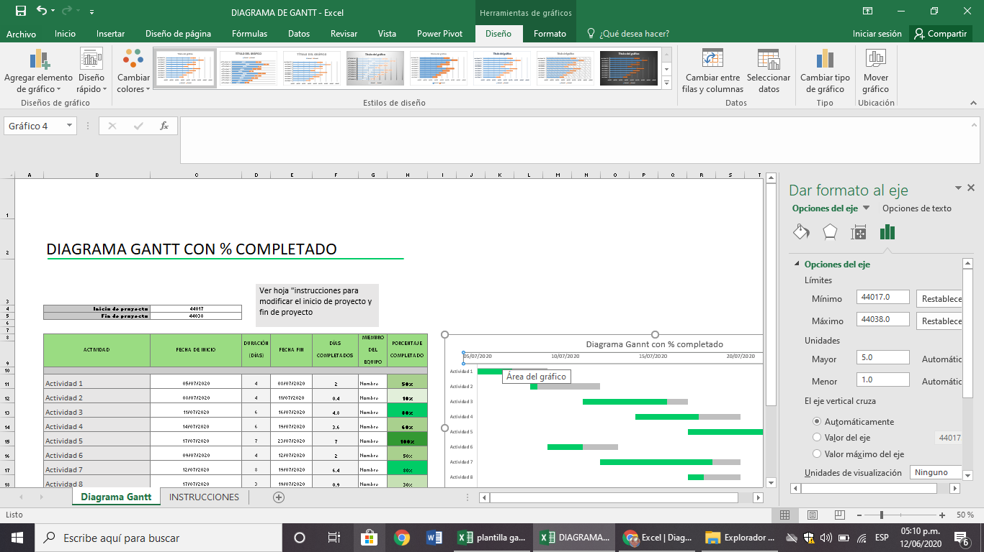

4

cierra la ventana "dar formato al eje". Ya puedes continuar llenando la tabla para el diagrama Gantt.

